요약
CTA별 노출·클릭 정리 - 우리동네 돌봄 히어로 랜딩페이지
출처: Amplitude 프로젝트 887071, 최근 7일(2026-10-26 기준). 모든 수치는 테스트 접속 포함(utm_source=qa_*). 파란색 숫자는 Amplitude에서 가져온 입력값, 검정색은 수식입니다.

No | CTA ID | 버튼 문구 | 위치 | 화면 | 노출수(cta_impression) | 클릭수(cta_click) | 클릭률(CTR) | 스크린샷 | 비고
1 | header_signup | 무료체험 신청 | 상단 헤더 | PC | 3 | - | - | 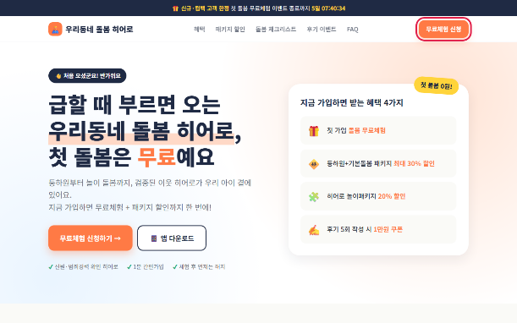
2 | hero_signup | 무료체험 신청하기 → | 첫 화면(히어로) | PC | 4 | 1 | 25.0% | 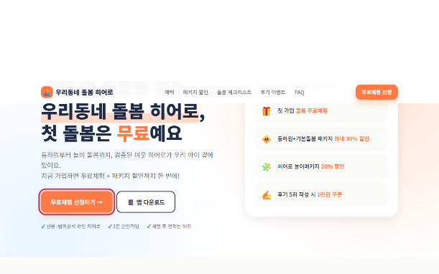
3 | hero_app | 앱 다운로드 | 첫 화면(히어로) | PC | 4 | - | - | 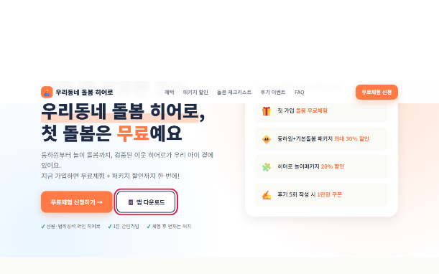
4 | pkg_basic | 이 패키지로 시작하기 (등하원+기본돌봄) | 패키지 할인 | PC | 2 | 1 | 50.0% | 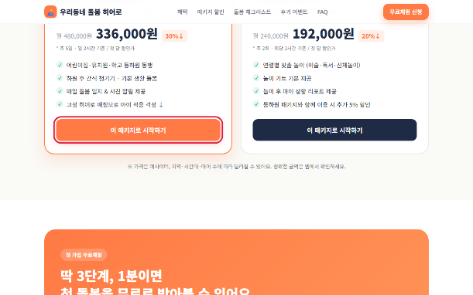
5 | pkg_play | 이 패키지로 시작하기 (히어로 놀이패키지) | 패키지 할인 | PC | 1 | - | - | 
6 | trial_signup | 무료체험 바로 신청하기 → | 무료체험 3단계 | PC | 1 | - | - | 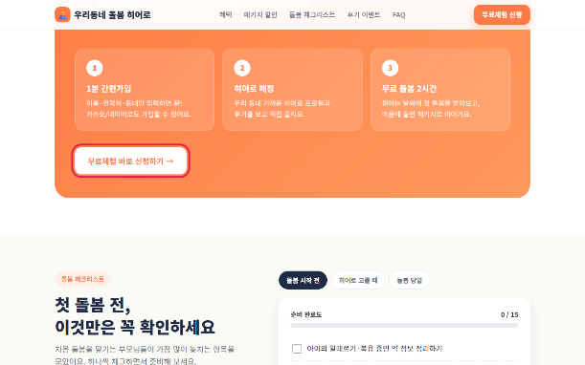
7 | checklist_done | 무료체험 신청 → (체크리스트 완료 시 표시) | 돌봄 체크리스트 | PC | 1 | - | - | 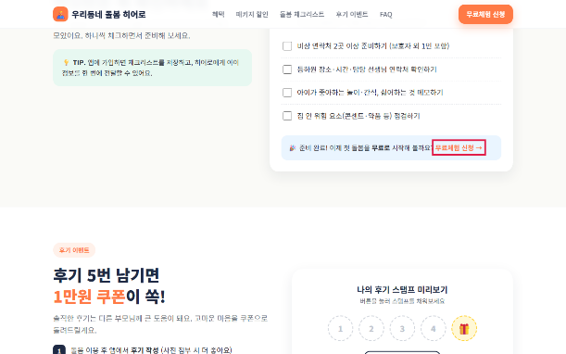 | 테스트 중 강제 표시된 노출 1건 포함
8 | final_appstore | App Store | 최종 CTA(앱 다운로드) | PC | 3 | - | - | 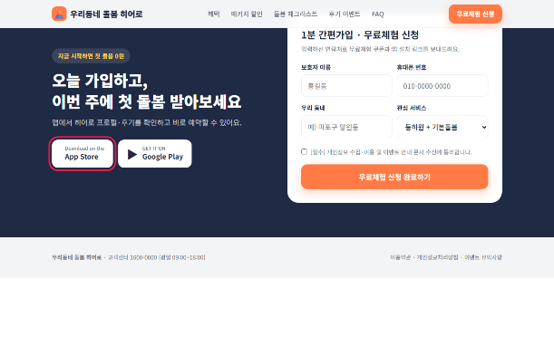
9 | final_playstore | Google Play | 최종 CTA(앱 다운로드) | PC | 3 | - | - | 
10 | form_submit | 무료체험 신청 완료하기 | 간편가입 폼 | PC | 3 | - | - | 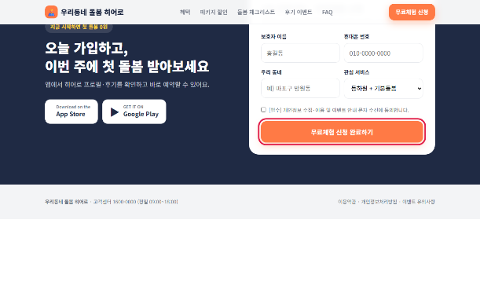
11 | success_app | 앱 설치하러 가기 (가입 완료 후 표시) | 간편가입 폼 | PC | 1 | - | - | 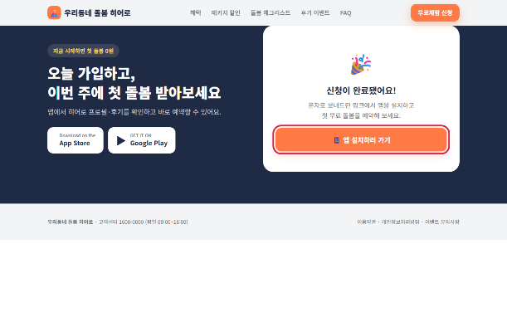 | 테스트 중 강제 표시된 노출 1건 포함
12 | sticky_app | 앱 받기 | 모바일 하단 고정바 | 모바일 | 4 | - | - |  | 화면 폭 900px 이하에서만 표시
13 | sticky_signup | 무료체험 신청 | 모바일 하단 고정바 | 모바일 | 4 | 1 | 25.0% |  | 화면 폭 900px 이하에서만 표시
 | 합계 |  |  |  | 34 | 3 | 8.8%

※ 클릭률 = 클릭수 / 노출수. 노출은 버튼이 화면에 50% 이상 보일 때 방문당 1회, 클릭은 누를 때마다 집계됩니다.
※ 스크린샷의 빨간 테두리가 해당 CTA입니다(PC 1280x800, 모바일 390x844 기준).

